2020_02_data
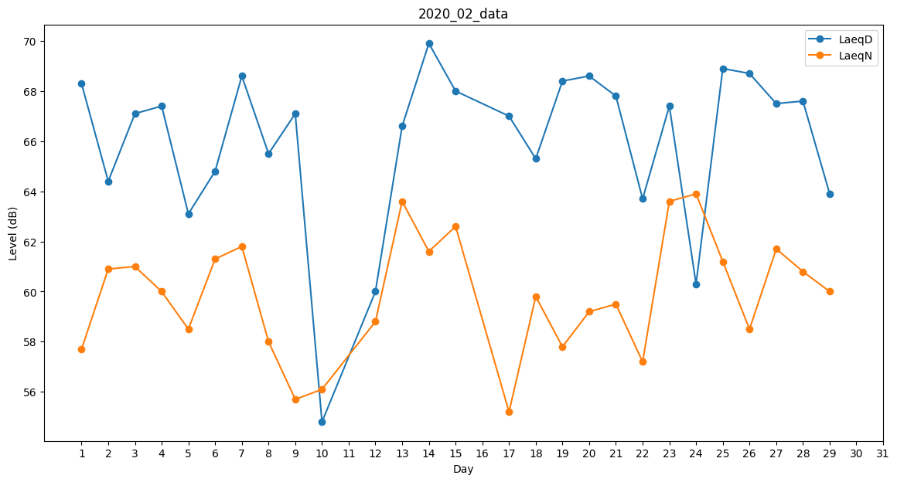
Day | LaeqD | LaeqN
1 | 68.3 | 57.7
2 | 64.4 | 60.9
3 | 67.1 | 61
4 | 67.4 | 60
5 | 63.1 | 58.5
6 | 64.8 | 61.3
7 | 68.6 | 61.8
8 | 65.5 | 58
9 | 67.1 | 55.7
10 | 54.8 | 56.1
11 | 65 | 0
12 | 60 | 58.8
13 | 66.6 | 63.6
14 | 69.9 | 61.6
15 | 68 | 62.6
16 | 61.2 | 0
17 | 67 | 55.2
18 | 65.3 | 59.8
19 | 68.4 | 57.8
20 | 68.6 | 59.2
21 | 67.8 | 59.5
22 | 63.7 | 57.2
23 | 67.4 | 63.6
24 | 60.3 | 63.9
25 | 68.9 | 61.2
26 | 68.7 | 58.5
27 | 67.5 | 61.7
28 | 67.6 | 60.8
29 | 63.9 | 60

